水上漂浮综合体定制项目清单
水上娱乐漂浮综合体定制项目清单
漂浮码头：1座 ； 尺寸：L20000*W16000*H500-600mm ； 建筑数量：1套；尺寸：14000*3500*3300-3400mm ；
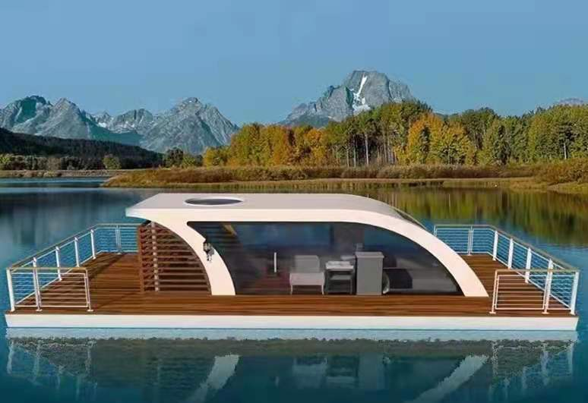 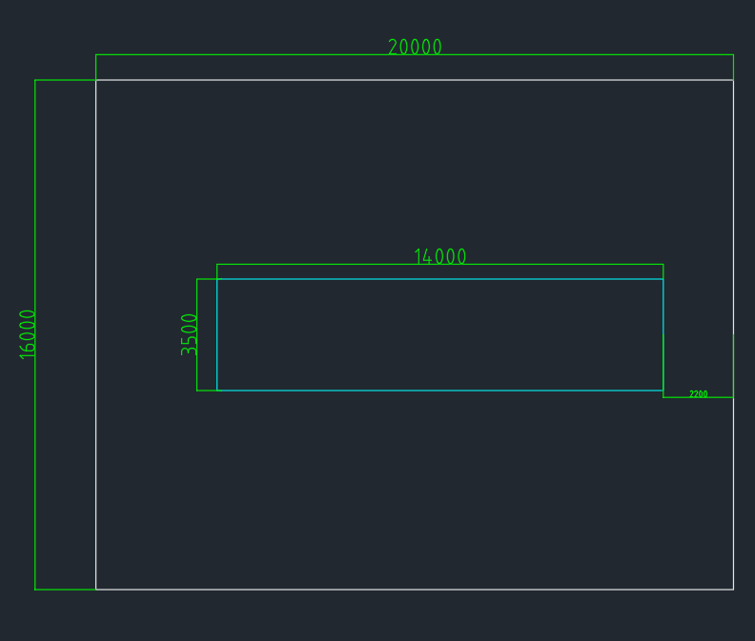
系统分部 | 系统分项 | 规格参数 | 数量 | 单位 | 单价 | 总价 | 备注
装配建筑 结构系统 | 结构体系 | 热镀锌矩管框架结构 | 1 | 项 | 0 | 0
 | 墙/屋面系统 | 铝合金墙/屋面板喷涂金属氟碳漆饰面+保温隔热层+防冷凝层+透气层+防水防潮层+obs衬板 | 1 | 项 | 0 | 0
 | 门窗系统 | 8+12A+8双层中空钢化玻璃幕墙 | 1 | 项 | 0 | 0
 |  | 圆形防蚊舷窗（卫生间区域） | 2 | 个 | 0 | 0
 |  | 断桥铝双层中空钢化玻璃幕墙及滑轨门 | 1 | 项 | 0 | 0
 |  | 方形中空钢化玻璃景观天窗 | 1 | 项 | 0 | 0
 |  | 智能门锁系统（刷卡/密码）（含包间锁） | 1 | 项 | 0 | 0
 | 管线/接口系统 | 220V电源+断路器断电保护（含配电箱） | 1 | 项 | 0 | 0
 |  | 独栋网络（无线网络） | 1 | 项 | 0 | 0
 |  | 冷水给水（含压力水箱） | 1 | 项 | 0 | 0
 |  | 热水给水 | 1 | 项 | 0 | 0
 |  | 排水（废） | 1 | 项 | 0 | 0
 |  | 排水（污） | 1 | 项 | 0 | 0
室内装修装饰 | 室内地面 | 强化木地板+OBS衬板（护底保护：防水/防潮/防冷凝层） | 1 | 项 | 0 | 0
 | 吊顶 | 钛晶板集成吊顶 | 1 | 项 | 0 | 0
 | 墙面 | 钛晶板集成墙面护墙板 | 1 | 项 | 0 | 0
 | 卫生间 | 男女通用公共卫生间配置 | 1 | 项 | 0 | 0
盥洗系统 | 洁具 | 台盆 | 1 | 项 | 0 | 0
 |  | 坐便器 | 1 | 项 | 0 | 0
 |  | 台盆水嘴 | 1 | 项 | 0 | 0
 |  | 魔镜 | 1 | 项 | 0 | 0
电器 | 空调 | 空调系统 | 1 | 项 | 0 | 0
 | 热水 | 电热水器 | 1 | 项 | 0 | 0
 | 新风 | 新风系统 | 1 | 项 | 0 | 0
 | 照明 | 照明灯具 | 1 | 项 | 0 | 0
 |  | 铝合金踢脚线氛围灯饰/外观亮化 | 1 | 项 | 0 | 0
 | 其他 | 环绕音响系统 | 1 | 项 | 0 | 0
 |  | 空气消杀器 | 1 | 项 | 0 | 0
 |  | 大厅网络电视 | 1 | 台 | 0 | 0
家具 | 固定家具 | 吧台 | 1 | 套 | 0 | 0
 |  | 货柜 | 1 | 套 | 0 | 0
 |  | 置物柜(架) | 2 | 个 | 0 | 0
配套 | 窗帘 | 窗帘 | 1 | 个 | 0 | 0
 | 隐形沙发床 | 隐形沙发床 | 1 | 个 | 0 | 0
 | 卡座 | 双人沙发椅（两个）+茶几 | 2 | 套 | 0 | 0
 | 茶座 | 沙发椅（4个）+圆茶几 | 3 | 套 | 0 | 0
 | 包间 | 机麻套装 | 2 | 套 | 0 | 0
 | 装饰灯 | 船头仿古马灯+led入户门灯 | 1 | 套 | 0 | 0
能源系统 | 光伏组件 | 高效单晶硅 ,A级组件 | 1 | 项 | 0 | 0
 | 储能锂电池 | 离网专业磷酸铁锂电池；含电池柜，BMS，汇流模块 | 1 | 项 | 0 | 0
 | 光储一体机 | MPPT控制器，最大功率点追踪,纯正弦波AC220V，最大输出功率8kw | 1 | 项 | 0 | 0
 | 风力发电机NX-L1K | 垂直轴风机，含风机控制器 | 1 | 项 | 0 | 0
 | 风机立杆 | 热镀锌、含法兰 | 1 | 项 | 0 | 0
 | 光伏支架PV/DC/AC | C型钢平铺安装 | 1 | 项 | 0 | 0
 | 交直流配电箱XC-1 | 光伏汇流箱/电池控制箱/交流配电箱/内置直流开关/交流开关/防雷系统 | 1 | 项 | 0 | 0
 | 辅料 | PV1-F4mm²光伏专用线、风机线、MC4接头、压块、交直流电缆等 | 1 | 项 | 0 | 0
 | 发电机模块（含紧急用电） | 船用静音发电机 | 1 | 项 | 0 | 0
漂浮码头系统 | 主体框架系统 | Q235d热镀锌钢架模块（型钢：矩管、槽钢、角钢；使用项类包含：纵梁、横梁、横撑、纵撑、斜撑、三角板、加劲肋） | 1 | 项 | 0 | 0
 |  | 6061-T6龙骨 | 1 | 项 | 0 | 0
 | 护栏/甲板系统 | 热镀锌钢管栏杆船舶专用漆饰面、户外实心塑木地板 | 1 | 项 | 0 | 0
 | 漂浮箱 | HDPE浮箱1200*800*500 | 1 | 项 | 0 | 0
 | 护舷 | 橡胶护舷 | 1 | 项 | 0 | 0
 | 其他配件 | 不锈钢圆头螺栓、钢垫板、内/外侧护木、铝垫条、不锈钢沉头木牙螺丝 | 1 | 项 | 0 | 0
随船配置 | 消防灭火器 | 消防灭火器 | 1 | 套 | 0 | 0
 | 救生圈/衣 | 救生圈/衣 | 1 | 项 | 0 | 0
 | 船用缆绳 | 船用缆绳 | 1 | 套 | 0 | 0
系统固定 | 水下桩固定 | Q235d热镀锌管 | 1 | 项 | 0 | 0
 | 船锚固定 | 钢制船锚 | 1 | 项 | 0 | 0
合计

